intégration JS HTML
JS est un langage non typé qui manipule le HTML
JavaScript s'integre au HTML mais est idéalement écrit dans un fichier .js à part
on charge un js avec la balise
<script type="text/javascript" src="script.js"></script>
le js peut être chargé dans le head ou le body, en pratique on le charge plutôt à la fin du body pour optimiser l'affichage (affichage de la page avant le chargement des annimations)

operateurs, methodes JS
Les variables sont non typées, seul leur contenu à un type.
les différents types sont :
string
number
boolean (true/false)
object (accepte null)
 | syntaxe
methode | alert("text à afficher"); | affiche un popup dans le navigateur
commentaire | /** com multi */
commentaire | // commentaire
variable | var x = 12; | création d'une variable et affectation
methode | typeof(x); | renvoie le type de la valeur stockée dans la variable x
operateur | + | addition ou concaténation
operateur | - | soustraction
operateur | * | multiplication
operateur | / | division
operateur | % | modulo
structure de contrôle | if (cond) {...DO…} else {} | IF
structure de contrôle |  | SWITCH
operateur | && | ET
operateur | || | OU
boucle | while(cond){} | boucle while
boucle | for (cond){} | boucle for

DOM, cible & modif éléments
DOCUMENT
<html>
<head>
<title>My title</title>
</head>
<body>
<h1>My header</h1>
<a href="href"> My link</a>
</body>
</html>
classe | méthodes | description
document | getElementById("id"); | retourne l'élément dont l'id est id
document | getElementsByTagName("selecteur_normal"); | retourne un tableau d'éléments dont le type est le selecteur_normal (balise html : h1, div, span…)
document | getElementsByClassName("class"); | retourne un tableau d'éléments dont la class est class
document | querySelector("selecteurA selecteurB"); | retourne le premier élement d'un selecteur css (ici l'élément contenu dans selecteurA > selecteurB)
document | querySelectorAll("selecteurA selecteurB"); | retourne un tableau d'éléments d'un selecteur css (ici les éléments contenu dans selecteurA > selecteurB)
element | innerHTML | accède au text contenu dans l'élément conserve les balises filles (lecture et écriture)
element | textContent | accède au text contenu dans l'élément sans les balises (lecture et écriture)
element | href | accède au lien
element | className | accède à la class de l'élément (possibilité de changer le style)
element | id | accède à l'id de l'élément
element | src | accède à l'attribut src de l'élément
document | createElement("type"); | crer un élément du type choisi
document | createTextNode("mon texte"); | crer un texte
element | appendChild(child) | associe un élement à un autre (texte à élément, élément à parent)
element | insertBefore(child,ref) | insere child dans element avant ref
element | removeChild(child) | retire child de element
element | addEventListener(event, action) | ajoute un écouteur, à la capture de l'évenement, lance la fonction

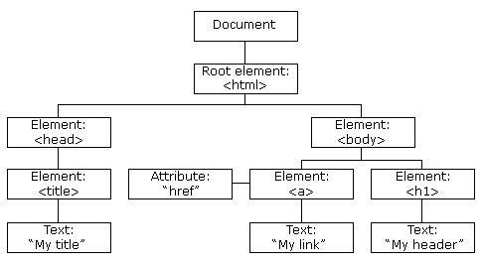
Document
Object
Model

tableaux js :
on recupère un élement d'un tableau par
tableau[index]
(index commence à 0)
1/ cibler un élément
2/ ajouter l'ecouteur d'event
- donner le type d'event : click, mouseover, mouseout , mousedown (appuyer bouton ), mouseup (relacher bouton)
- donner le traitement associé

BOOTSTRAP
.container
.row
.col-size-nb

Boostrap est un framework CSS + JS créé par twitter
la page est subdivisée en 12 colonnes
deux fichiers :
bootstrap.min.css
bootstrap.min.js
les classes sont à appliquer sur 3 niveaux de div
.container
.row
tous les rélement dans une même row ont la même hauteur
découpage de l'écran, classes à appliquer selon les tailles d'écran (x est le nombre de colonnes à réserver)
.col-xs-x
.col-sm-x
.col-md-x
.col-lg-x
https://openclassrooms.com/courses/prenez-en-main-bootstrap

